Тест-кейс
Проект | Дом Питомца
Дата | 2024-11-18
Тестировщик | Владислав Рвачев
Номер тест-кейса | Приоритет | Название/заголово тест-кейса | Предусловие | Шаги | Ожидаемый результат | Результат
PH-001 | High | Строка поиска. Позитивные и негативные кейсы. | Должна быть включена начальная страница сайта http://158.160.56.133/app/pets , или нажата кнопка "Питомцы" | 1) Нажать на поисковую строку. | Поисковая строка становится актиной для ввода данных. | Pass
 |  |  |  | 2) Ввести первую букву питомца - "Г" на клавиатуре. | Питомец по кличке "Гоша" остался на главной странице. | Pass
 |  |  |  | 3) Ввести вторую букву его клички - "о" на клавиатуре. | Никаких изменений. Питомец по кличке "Гоша" остался на главной странице. | Pass
 |  |  |  | 4) Ввести на клавиатуре букву - "л". | Главная страница с питомцами стала пустой. | Fail Bugs: FB-001
 |  |  |  | 5) Нажать клавишу Enter. | Поисковая строка "обнулилась" - появились все питомцы. | Fail Bugs: FB-002
PH-002 | High | Строка поиска. Позитивные и негативные кейсы. Номер регистрационного документа | Должна быть включена начальная страница сайта http://158.160.56.133/app/pets , или нажата кнопка "Питомцы" | 1) Нажать на картинку с попугаем "Гоша" . | Открылась информация о нем. | Pass
 |  |  |  | 2) Скопировать номер "Регистрационного документа" и нажать на кнопку "Питомцы". | Открылась начальная страница. | Pass
 |  |  |  | 3) Ввести скопированные данные в поисковую строку. | Главная страница с питомцами стала пустой. | Fail Bugs: FB-003
 |  |  |  | 4) Нажать клавишу Enter. | Поисковая строка "обнулилась" - появились все питомцы. | Fail Bugs: FB-002
PH-003 | High | Строка поиска. Позитивные и негативные кейсы. Цифры. | Должна быть включена начальная страница сайта http://158.160.56.133/app/pets , или нажата кнопка "Питомцы" | 1) Нажать на поисковую строку. | Поисковая строка становится актиной для ввода данных. | Pass
 |  |  |  | 2) Ввести цифру "0" на клавиатуре. | Найден один питомец "Мухтар" (Поиск по возрасту). | Pass
 |  |  |  | 3) Нажать клавишу Enter. | Поисковая строка "обнулилась" - появились все питомцы. | Fail Bugs: FB-002
 |  |  |  | 2) Ввести цифру "22" на клавиатуре. | Главная страница с питомцами стала пустой. | Pass
 |  |  |  | 3) Нажать клавишу Enter. | Поисковая строка "обнулилась" - появились все питомцы. | Fail Bugs: FB-002
PH-004 | High | Строка поиска. Позитивные и негативные кейсы. Вид животного и Порода. | Должна быть включена начальная страница сайта http://158.160.56.133/app/pets , или нажата кнопка "Питомцы" | 1) Нажать на поисковую строку. | Поисковая строка становится актиной для ввода данных. | Pass
 |  |  |  | 2) Ввести на клавиатуре вид животного "Собака" | Найден один питомец "Мухтар". | Pass
 |  |  |  | 3) Нажать клавишу Enter. | Поисковая строка "обнулилась" - появились все питомцы. | Fail Bugs: FB-002
 |  |  |  | 4) Ввести на клавиатуре Породу - "Немецкая овчарка" (Скопировано из карточки "Мухтар"). | Главная страница с питомцами стала пустой. | Fail Bugs: FB-004
 |  |  |  | 5) Нажать клавишу Enter. | Поисковая строка "обнулилась" - появились все питомцы. | Fail Bugs: FB-002

PH-005 | High | Сортировка возраста | Должна быть включена начальная страница сайта http://158.160.56.133/app/pets , или нажата кнопка "Питомцы" | 1) Ввести в строку "Возраст" максимальное количество символов. | Предел не был зафиксирован. | Fail Bugs: FB-005
 |  |  |  | 2) Нажать клавишу Enter. | Поле с вводом "Возраста" обнулилось - появились все питомцы. | Fail Bugs: FB-006
 |  |  |  | 3) Нажать на стрелочку ВВЕРХ. | Возраст станет "1", найден 1 питомец с таким возрастом. | Pass
 |  |  |  | 4) Нажимать на стрелочку ВВЕРХ и ввести таким способом цифру "3". | Возраст станет "3", не найден ни один питомец с таким возрастом. | Pass
 |  |  |  | 5) Нажимать на стрелку ВНИЗ и ввести таким способом цифру "0". | Возраст станет "0", найден 1 питомец с таким возрастом. | Pass
 |  |  |  | 5) Нажимать на стрелку ВНИЗ и ввести таким способом цифру "-1". | Возраст станет "-1", не найден ни один питомец с таким возрастом. | Fail Bugs: FB-007

PH-006 | High | Карточки питомцев. | Должна быть включена начальная страница сайта http://158.160.56.133/app/pets , или нажата кнопка "Питомцы" | 1) Нажать на карточку питомца - "Гоша". | 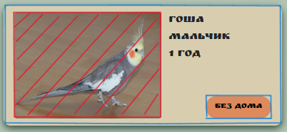 Информация о питомце "Гоша" откроется только если нажать на его фотографию, на скриншоте область выделена красным цветом. Синим цветом выделена область которую будет удобно нажимать что бы открыть карточку питомца (включающая уже имеющую область). Не считая кнопки "Без дома" у нее есть функция. | Fail Bugs: FB-008
 |  |  |  | 2) Нажать кнопку "Без дома", у питомца "Гоша". | Откроется дополнительное окно "Приютить питомца?!" где пользователь должен ввести свои данные. | Pass
 |  |  |  | 3) Нажать кнопку "Хотят забрать" у питомца "Мухтара". | После клика мышкой, кнопка стала выделенной. | Pass
 |  |  |  | 4) Открыть карточку питомца - "Гоша". | Откроется карточка питомца "Гоши". | Pass
 |  |  |  | 5) Нажать кнопку "Приютить". | Откроется дополнительное окно "Приютить питомца?!" где пользователь должен ввести свои данные. | Pass
 |  |  |  | 6) Нажать кнопку "Питомцы". | Открылся начальный экран. | Pass
 |  |  |  | 7) Открыть карточку питомца - "Мухтара". | Откроется карточка питомца "Мухтара". | Pass
 |  |  |  | 8) Нажать кнопку "Приютить". | Откроется дополнительное окно "Приютить питомца?!" где пользователь должен ввести свои данные. | Fail Bugs: FB-009 | У мухтара статус "Хотят забрать"!
PH-007 | High | Авторизация пользователя (что бы забрать питомца). Позитивный. | Открыто окно авторизации у питомца по кличке "Сэм". | 1) Ввести в поле "Имя" валидное имя - "Влад". | Имя введено без видимости регистра (Все буквы записаны в нижнем или верхнем регистре). | Fail Bugs: FB-010
 |  |  |  | 2) Ввести в поле "Фамилия" валидную фамилию - "Рвачев" | Фамилия введена без видимости регистра. | Fail Bugs: FB-010
 |  |  |  | 3) Ввести в поле "Отчество" валидное отчество "Семенович". | Отчество введено без видимости регистра. | Fail Bugs: FB-010
 |  |  |  | 4) Ввести в поле "Ваш номер" валидный номер "+79817024948" | Номер введен. | Pass
 |  |  |  | 5) В поле "YourEmail" ввести валидный мэйл - "bsusbebbdvlad@gmail.com". | Email введен. | Pass
 |  |  |  | 6) В поле "Комментарий" ввести - "Привет, я Влад и я очень хочу забрать к себе в семью это пушистое чудо!!". | Комментарий введен. | Pass
 |  |  |  | 7) Нажать кнопку "Да". | 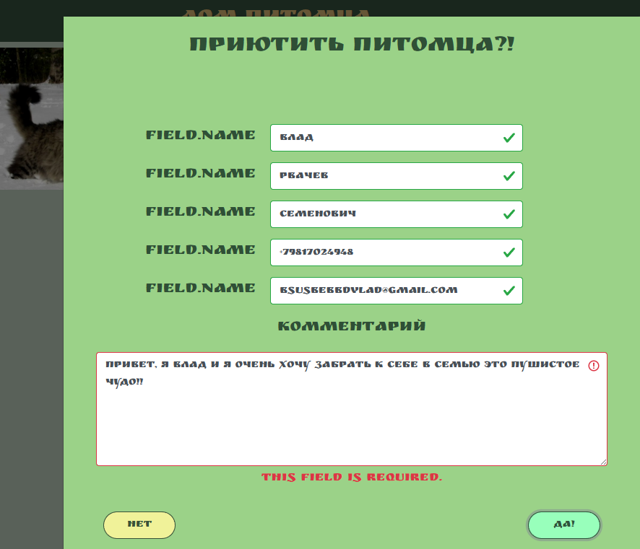 Поле "Комментарий" заполнено неверно. | Fail Bugs: FB-011
PH-008 | High | Авторизация пользователя (что бы забрать питомца). Негативный. | Открыто окно авторизации у питомца по кличке "Сэм". | 1) Оставить все поля пустыми и нажать "Да". | Под каждым полем будет написано на Английском языке, "This field is required.". Тут нужен русский язык если весь сайт на нем. | Fail Bugs: FB-012
 |  |  |  | 2) Ввести в поле "Имя" невалидное имя - "12334" и нажать кнопку "Да". | В поле "Имя" появилась галочка. | Fail Bugs: FB-013
 |  |  |  | 3) Ввести в поле "Фамилия" невалидную фамилию - "--ёёЁ--" и нажать кнопку "Да". | В поле "Фамилия" появилась галочка. | Fail Bugs: FB-013
 |  |  |  | 4) Ввести в поле "Отчество" невалидное отчество - "!qw23%" и нажать кнопку "Да". | В поле "Отчество" появилась галочка. | Fail Bugs: FB-013
 |  |  |  | 5) Ввести в поле "Ваш номер" невалидный номер - "02876874948" и нажать кнопку "Да". | В поле "Ваш номер" появилась подсказка - "Номер должен соответствовать +79********* !". | Pass
 |  |  |  | 6) Ввести в поле "Ваш номер" невалидный номер - "+790646488446" и нажать кнопку "Да". | В поле "Ваш номер" появилась подсказка - "Ensure this field has no more than 12 characters." подсказка появилась на английском языке. | Fail Bugs: FB-012
 |  |  |  | 7) Ввести в поле "YourEmail" невалидный мэйл - "Your@qq.qwa" и нажать кнопку "Да". | В поле "YourEmail" появилась галочка. | Fail Bugs: FB-013
 |  |  |  | 8) В поле "Комментарий" ввести - "!"№;;%%№";/324314" и нажать кнопку "Да". | Поле "Комментарий" заполнено неверно. | Fail Bugs: FB-011

